別紙14（PDCAサイクル）
PDCAサイクルの構築体制について |  |  |  |  |  |  | 表紙①に戻る
記載の有無 ※「あり」とするとデータ抽出の対象となります。記載する内容がない場合は「なし」としてください。「なし」の場合は以下について記入の必要はありません。 |  |  |  |  |  | あり | 様式4（機能別）のⅡ（地域がん診療連携拠点病院の指定要件について）に戻る

 |  |  | 病院名： | 大阪大学医学部附属病院 |  |  | 様式4（機能別）のVII（地域がん診療病院の指定要件について）に戻る
 |  |  | 時期・期間： | 令和３年9月1日現在 |  |  |  | ※印刷範囲外です。メモ書きとして使えますが、提出前には個人情報などの記載がないことをご確認ください。
■自施設の診療機能や診療実績、地域連携に関する実績や活動状況の他、患者QOLについて把握・評価し、課題認識を院内の関係者で共有した上で、組織的な改善策を講じる際に、Quality Indiator（以下「QIという」）の利用や、第三者による評価、拠点病院間の実地調査等を用いる等、工夫している内容を以下に記載すること。
工夫の内容
国立がん研究センターのQI研究に参加している |  |  |  |  | はい
■自施設の診療機能や診療実績、地域連携に関する実績や活動状況の他、患者QOLについて把握・評価し、課題認識を院内の関係者で共有した上で、組織的な改善策を講じる体制について、必要に応じて図表などを活用し、具体的に記載すること。
このシートに貼付することが難しい場合、ファイル名の頭に別紙14を付けた電子ファイル、別添資料を提出すること。
別添資料の提出有無 | なし | （あり／なし）
ファイル形式 |  | （ワード／一太郎／リッチテキスト／エクセル／パワーポイント／PDF／その他）
その他の場合ファイル形式を記載してください。

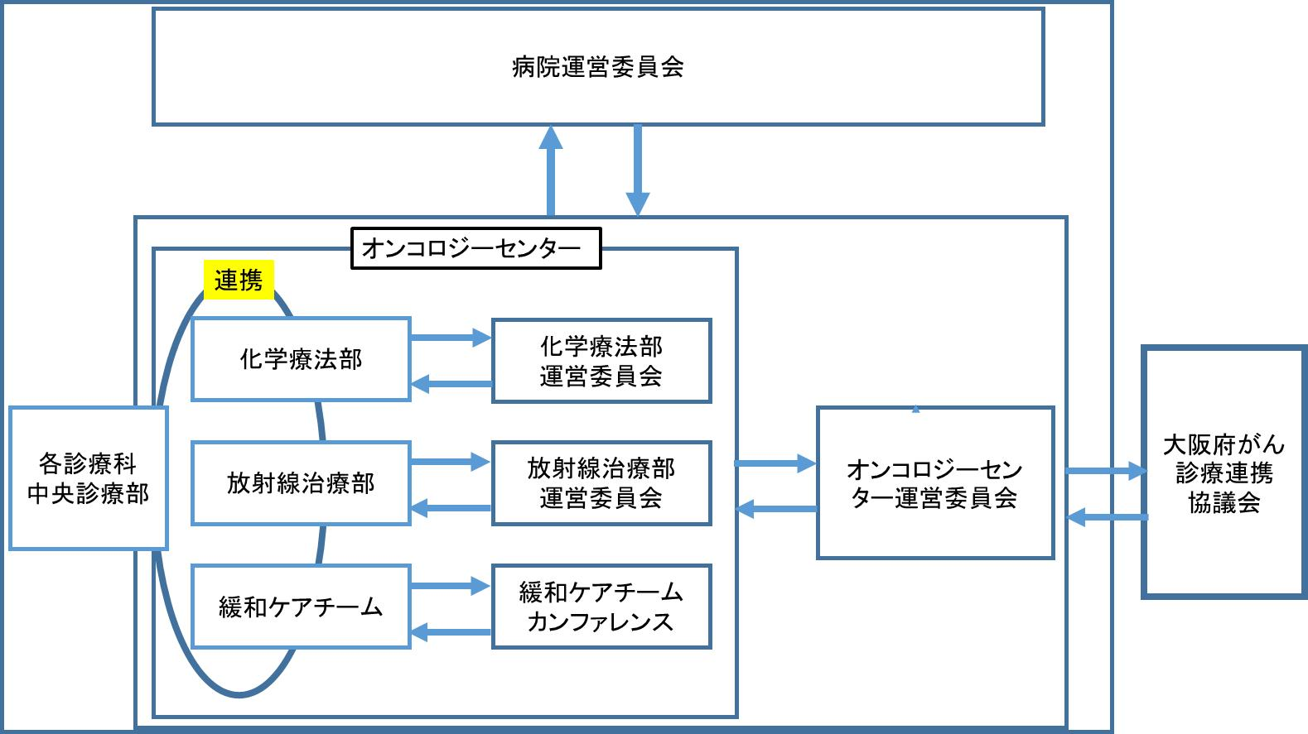 【自施設の診療機能や診療実績、地域連携に関する実績や活動状況の他、患者QOLについて把握・評価し、課題認識を院内の関係者で共有した上で、組織的な改善策を講じる体制】

